700组织架构变动对股价的影响
核心结论：组织架构变更对700的股价没什么影响，对700股价影响较大的依然是其基本面及市场大环境（具体如何影响见下） 分析背景 探究700的股价受组织架构变更的影响的大小

一）时间节点
时间点 | 事件 |  |  | 当日股价涨跌 | 次日股价涨跌
2012/5/14 周一 | 传出腾讯组织架构变动 |  |  | 0.72% | 2.13%
2012/5/16 周三 | 腾讯公布2012二季度财报 |  |  | -4.52% | 2.46%
2012/5/18 周五 | 公布腾讯组织架构变动 |  |  | -0.44% | -3.39%

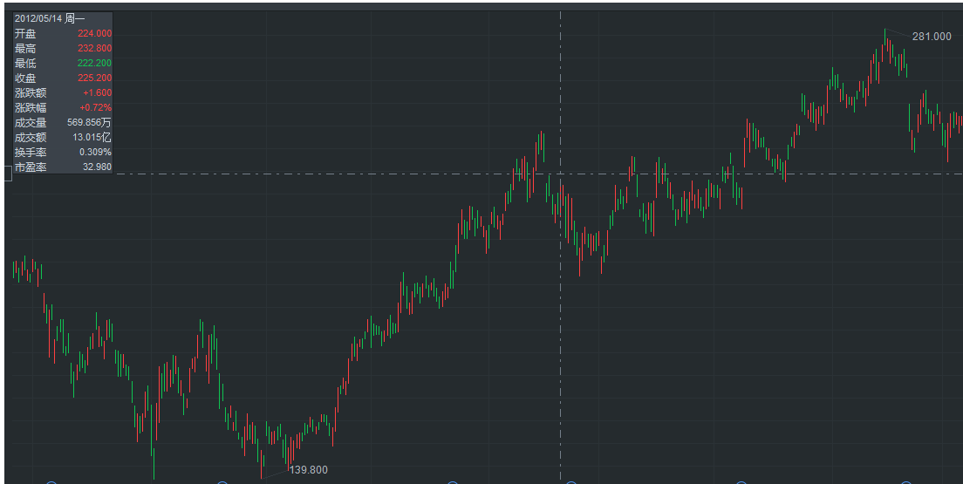
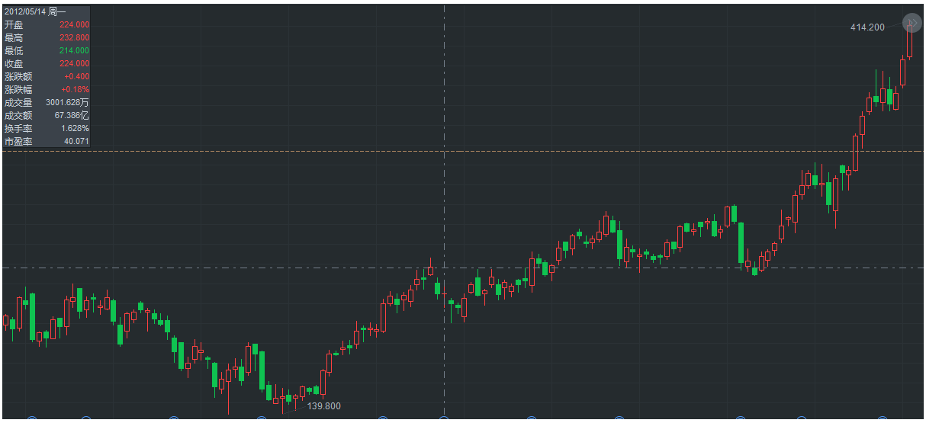
二）股价走势
日线 |  |  |  |  |  |  |  |  |  | 周线

三）分析情况
1、情况说明：在700谣传组织架构从BU制过度到BG制的过程中，股价是在一波回调之中，而且从谣传到实锤的时间点中间，有发布了1季度财报，为了排除后期的一系列上涨的真因，对700的2008-2012年财报进行扒皮 2、财报观察：可以观察到700的PE从多年前就维持在20-30倍之间，而且具备以下现象： 1）当700的利润及营收增长率连续爆炸70%以上，动态PE会突破天际，达到48倍，与2017年年报幻想破灭前的475一致； 2）多数情况下，700财报前1个月会先进行拉升，再根据财报盈利情况，对估价进行调节； 3）当当季度财报显示的数据，预测全年EPS较上季度下降时或上涨不足（即PE处于较高水平），会在1个月内展开回调 4）当当季度财报显示的数据，预测全年EPS较上季度上升时，会继续拉升； 5）营收增速，尤其利润增速下滑时，及时当季的收入较好，PE依然会下调； 6）强如700，依然会受大盘影响下跌，但若基本面不变，在经济恢复后会进行补涨，如2008年，增长翻倍，但PE仍降低至18倍；2009年随即拉升 7）当700强无敌过后，第二、第三年增长未跟上时，PE会同步下调，待增长恢复会继续持续上涨 3、2012年5月的上涨真因：2012年5月份的时候，PE处于较低水平（与5年中各季度相比），仅23倍，营收保持上涨，但涨幅已经提前涨完，股价1季度趋于稳定，而7月已经开启了2季度财报上涨，在第三季度开始盈利预期下调，才止住上涨； 在宣布组织架构调整的过程中，股价趋于稳定，未有太大影响

四）财报表格

年度 | 季度 | 总营收 |  |  | 利润
 |  | (万美元) | 同比增长 | 环比增长 | (万美元) | 利润占全年 | 同比增长 | 环比增长 | 预测EPSHKD | 股价 （前复权） | 动态PE | 公布日期 | 财报前月涨幅 | 财报前周涨幅 | 财报日涨跌 | 财报次日涨跌 | 财报次次周涨跌 | 财报月涨跌
2012年 | 第一季度 | 153,280 | 59% | 22% | 47,060 | 22.78% | 7% | 17% | 1.713 | 40.05 | 23.38 | 2012-05-16 | -4.89 | -2.5 | -4.94 | 2.7 | -2.2 | 5.67
2011年 | 第一季度 | 96,680 | 56% | 16% | 43,780 | 27.58% | 68% | 31% | 1.6624 | 38.09 | 22.91 | 2011-05-11 | 5.6 | -0.04 | 0 | 4.62 | 4.5 | -2.7
2010年 | 第一季度 | 61,910 | 69% | 15% | 26,120 | 21.71% | 70% | 16% | 1.0456 | 26.28 | 25.13 | 2010-05-12 | -7.53 | -7.08 | -2.16 | 5.78 | 0.2 | -17.74
2009年 | 第一季度 | 36,640 | 80% | 19% | 15,410 | 20.16% | 100% | 20% | 0.6217 | 10.5 | 16.89 | 2009-05-13 | 27.58 | -1.43 | 3.04 | 13.62 | 12.67 | 31.23
2008年 | 第一季度 | 20,410 |  |  | 7,720 | 18.84% |  |  | 0.3139 | 8.82 | 28.10 | 2008-05-14 | 71 | 25.46 | 5 | 11.56 | -0.34 | -4.13

年度 | 季度 | 总营收 |  |  | 利润
 |  | (万美元) | 同比增长 | 环比增长 | (万美元) | 利润占全年 | 同比增长 | 环比增长 | 预测EPSHKD | 股价 （前复权） | 动态PE | 公布日期
2012年 | 第二季度 | 166,440 | 60% | 9% | 49,180 | 23.80% | 36% | 5% | 1.712 | 42.28 | 24.70 | 2012-08-15 | 2.5 | -2.65 | 0.19 | 6.91 | 7.28 | 12.11
2011年 | 第二季度 | 104,130 | 51% | 8% | 36,210 | 22.81% | 27% | -17% | 1.4823 | 34.25 | 23.11 | 2011-08-10 | -12.85 | -8.5 | 3.95 | -5.26 | -6.7 | -9.01
2010年 | 第二季度 | 68,760 | 63% | 11% | 28,440 | 23.63% | 62% | 9% | 0.9708 | 27.02 | 27.83 | 2010-08-11 | 13.43 | 3.05 | 0.2 | -4.66 | -6.38 | -4
2009年 | 第二季度 | 42,130 | 81% | 15% | 17,590 | 23.01% | 85% | 14% | 0.6316 | 18.56 | 29.39 | 2009-08-12 | 39.02 | 5.34 | -4.53 | 5.28 | -2.72 | 13.04
2008年 | 第二季度 | 23,320 |  |  | 9,510 | 23.21% |  |  | 0.3332 | 9.07 | 27.22 | 2008-08-13 | 0.89 | -2.43 | 2.25 | -2.21 | -6.08 | -28.11

年度 | 季度 | 总营收 |  |  | 利润
 |  | (万美元) | 同比增长 | 环比增长 | (万美元) | 利润占全年 | 同比增长 | 环比增长 | 预测EPSHKD | 股价 （前复权） | 动态PE | 公布日期
2012年 | 第三季度 | 182,390 | 55% | 10% | 51,110 | 24.74% | 33% | 4% | 1.5745 | 49.84 | 31.65 | 2012-11-14 | 3.83 | -3.13 | -0.94 | -7.46 | -4.5 | -6.5
2011年 | 第三季度 | 117,960 | 51% | 13% | 38,490 | 24.25% | 19% | 6% | 1.2368 | 29.43 | 23.80 | 2011-11-09 | -1.36 | 8.7 | 1.1 | -4.83 | -7.68 | -13.75
2010年 | 第三季度 | 78,000 | 58% | 13% | 32,360 | 26.89% | 54% | 14% | 0.9965 | 31.62 | 31.73 | 2010-11-10 | 5.2 | -5.76 | -2.17 | -0.57 | -7.7 | 2.24
2009年 | 第三季度 | 49,330 | 66% | 17% | 20,990 | 27.46% | 92% | 19% | 0.6049 | 25.78 | 42.62 | 2009-11-11 | 21.45 | 7.78 | 4.88 | -1.78 | -0.78 | 6.28
2008年 | 第三季度 | 29,690 |  |  | 10,930 | 26.67% |  |  | 0.3271 | 6.07 | 18.56 | 2008-11-12 | 24.13 | -4.94 | -0.33 | -12.52 | -24.64 | -16.28

年度 | 季度 | 总营收 |  |  | 利润
 |  | (万美元) | 同比增长 | 环比增长 | (万美元) | 利润占全年 | 同比增长 | 环比增长 | 预测EPSHKD | 股价 （前复权） | 动态PE | 公布日期 | 财报前月涨幅 | 财报前周涨幅 | 财报日涨跌 | 财报次日涨跌 | 财报次次周涨跌 | 财报月涨跌
2012年 | 第四季度 | 193,350 | 54% | 6% | 59,280 | 28.69% | 47% | 16% | 1.6547 | 48.84 | 29.52 | 2013-03-20 | -5.65 | -6.3 | 1.5 | -4.26 | -5.24% | -4.35
2011年 | 第四季度 | 125,740 | 51% | 7% | 40,260 | 25.36% | 20% | 5% | 1.3261 | 36.25 | 27.34 | 2012-03-14 | -8.63 | 3.25 | 0.11 | 4.52 | 8.69 | 14.12
2010年 | 第四季度 | 83,410 | 54% | 7% | 33,420 | 27.77% | 49% | 3% | 0.9635 | 39.38 | 40.87 | 2011-03-16 | 8.01 | -2.74 | 1.44 | -0.81 | -16.44 | -9.33
2009年 | 第四季度 | 54,020 | 76% | 10% | 22,450 | 29.37% | 75% | 7% | 0.6168 | 29.1 | 47.18 | 2010-03-17 | 10.98 | 1.6 | 0.07 | -6.25 | -5.43 | -5.28
2008年 | 第四季度 | 30,690 |  |  | 12,820 | 31.28% |  |  | 0.3332 | 6.27 | 18.82 | 2009-03-18 | 23.18 | 14.42 | -2.34 | 3.83 | 10.21 | 44.02

